Лист1
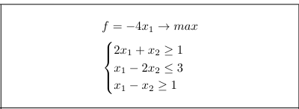
переменные | 1 | 2
 | 1 | 0
функция | -4

огр 1 | 2 | >= | 1
огр 2 | 1 | <= | 3
огр 3 | 1 | >= | 1

Лист3
переменные | 1 | 2 | 3
 | 0 | 1.6977204929 | 0.95113975354

функция | -1.7000663587
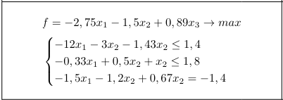
огр 1 | -6.4532913263 | <= | 1.4
огр 2 | 1.8 | <= | 1.8
огр 3 | -1.4000009566 | = | -1.4

Лист4
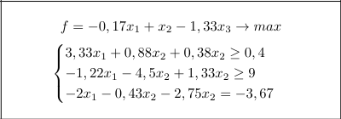
переменные | 1 | 2 | 3
 | 122757464.91 | -57031889.587 | -80360441.318

функция | 28978728.332

огр 1 | 328057327.61 | >= | 0.4
огр 2 | 8.999999702 | >= | 9
огр 3 | -3.6700000465 | = | -3.67

Лист5
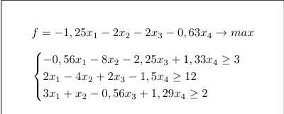
переменные | 1 | 2 | 3 | 4
 | 11.241758242 | 0 | 0 | 6.989010989

функция | -18.455274725

огр 1 | 3 | >= | 3
огр 2 | 12 | >= | 12
огр 3 | 42.741098901 | >= | 2

Лист6
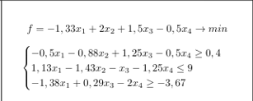
переменные | 1 | 2 | 3 | 4
 | 2.9768987342 | 0 | 1.5107594937 | 0

функция | -1.6931360759

огр 1 | 0.4 | >= | 0.4
огр 2 | 1.8531360759 | <= | 9
огр 3 | -3.67 | >= | -3.67

Лист2
$$\left\{\begin{aligned}\frac{∂Q}{∂a}=2\sum_{i=1}^{n}{\left(y_{i}−a−be^{−x_{i}}−ce^{−{2x}_{i}}−de^{−{3x}_{i}}−ee^{−{4x}_{i}}−fe^{−{5x}_{i}}−ge^{−{6x}_{i}}−he^{−{7x}_{i}}\right)}\left(−1\right)=0 \\ \frac{∂Q}{∂b}=2\sum_{i=1}^{n}{\left(y_{i}−a−be^{−x_{i}}−ce^{−{2x}_{i}}−de^{−{3x}_{i}}−ee^{−{4x}_{i}}−fe^{−{5x}_{i}}−ge^{−{6x}_{i}}−he^{−{7x}_{i}}\right)}\left(−e^{−x_{i}}\right)=0 \\ \frac{∂Q}{∂c}=2\sum_{i=1}^{n}{\left(y_{i}−a−be^{−x_{i}}−ce^{−{2x}_{i}}−de^{−{3x}_{i}}−ee^{−{4x}_{i}}−fe^{−{5x}_{i}}−ge^{−{6x}_{i}}−he^{−{7x}_{i}}\right)}(−e^{−{2x}_{i}})=0 \\ \frac{∂Q}{∂d}=2\sum_{i=1}^{n}{\left(y_{i}−a−be^{−x_{i}}−ce^{−{2x}_{i}}−de^{−{3x}_{i}}−ee^{−{4x}_{i}}−fe^{−{5x}_{i}}−ge^{−{6x}_{i}}−he^{−{7x}_{i}}\right)}(−e^{−{3x}_{i}})=0 \\ \frac{∂Q}{∂e}=2\sum_{i=1}^{n}{\left(y_{i}−a−be^{−x_{i}}−ce^{−{2x}_{i}}−de^{−{3x}_{i}}−ee^{−{4x}_{i}}−fe^{−{5x}_{i}}−ge^{−{6x}_{i}}−he^{−{7x}_{i}}\right)}(−e^{−{4x}_{i}})=0 \\ \frac{∂Q}{∂f}=2\sum_{i=1}^{n}{\left(y_{i}−a−be^{−x_{i}}−ce^{−{2x}_{i}}−de^{−{3x}_{i}}−ee^{−{4x}_{i}}−fe^{−{5x}_{i}}−ge^{−{6x}_{i}}−he^{−{7x}_{i}}\right)}(−e^{−{5x}_{i}})=0 \\ \frac{∂Q}{∂g}=2\sum_{i=1}^{n}{\left(y_{i}−a−be^{−x_{i}}−ce^{−{2x}_{i}}−de^{−{3x}_{i}}−ee^{−{4x}_{i}}−fe^{−{5x}_{i}}−ge^{−{6x}_{i}}−he^{−{7x}_{i}}\right)}(−e^{−6x_{i}})=0 \\ \frac{∂Q}{∂h}=2\sum_{i=1}^{n}{\left(y_{i}−a−be^{−x_{i}}−ce^{−{2x}_{i}}−de^{−{3x}_{i}}−ee^{−{4x}_{i}}−fe^{−{5x}_{i}}−ge^{−{6x}_{i}}−he^{−{7x}_{i}}\right)}(−e^{−{7x}_{i}})=0\end{aligned}\right.$$

